2021_12_data
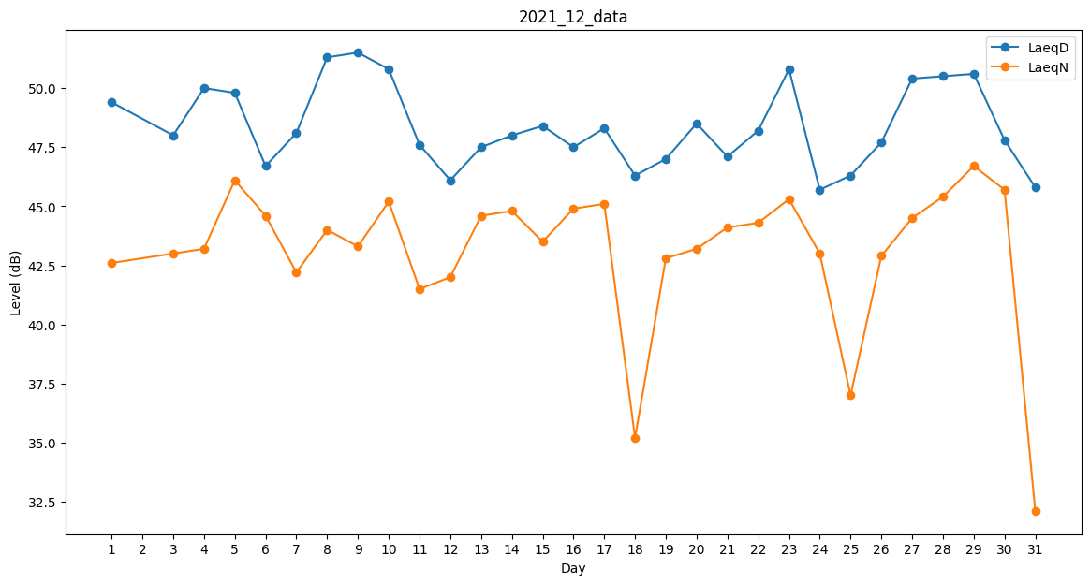
Day | LaeqD | LaeqN
1 | 49.4 | 42.6
2 | 46.4 | 0
3 | 48 | 43
4 | 50 | 43.2
5 | 49.8 | 46.1
6 | 46.7 | 44.6
7 | 48.1 | 42.2
8 | 51.3 | 44
9 | 51.5 | 43.3
10 | 50.8 | 45.2
11 | 47.6 | 41.5
12 | 46.1 | 42
13 | 47.5 | 44.6
14 | 48 | 44.8
15 | 48.4 | 43.5
16 | 47.5 | 44.9
17 | 48.3 | 45.1
18 | 46.3 | 35.2
19 | 47 | 42.8
20 | 48.5 | 43.2
21 | 47.1 | 44.1
22 | 48.2 | 44.3
23 | 50.8 | 45.3
24 | 45.7 | 43
25 | 46.3 | 37
26 | 47.7 | 42.9
27 | 50.4 | 44.5
28 | 50.5 | 45.4
29 | 50.6 | 46.7
30 | 47.8 | 45.7
31 | 45.8 | 32.1

